使い方(画像付き)
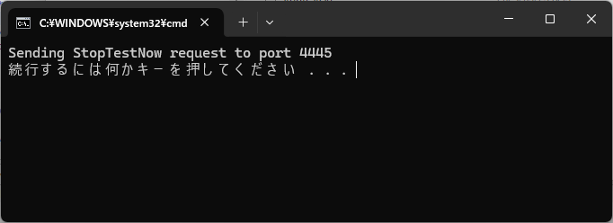
1. JMeterのインストール
 | JMeter公式サイトから最新のバージョンをダウンロードします。
 | https://jmeter.apache.org/download_jmeter.cgi
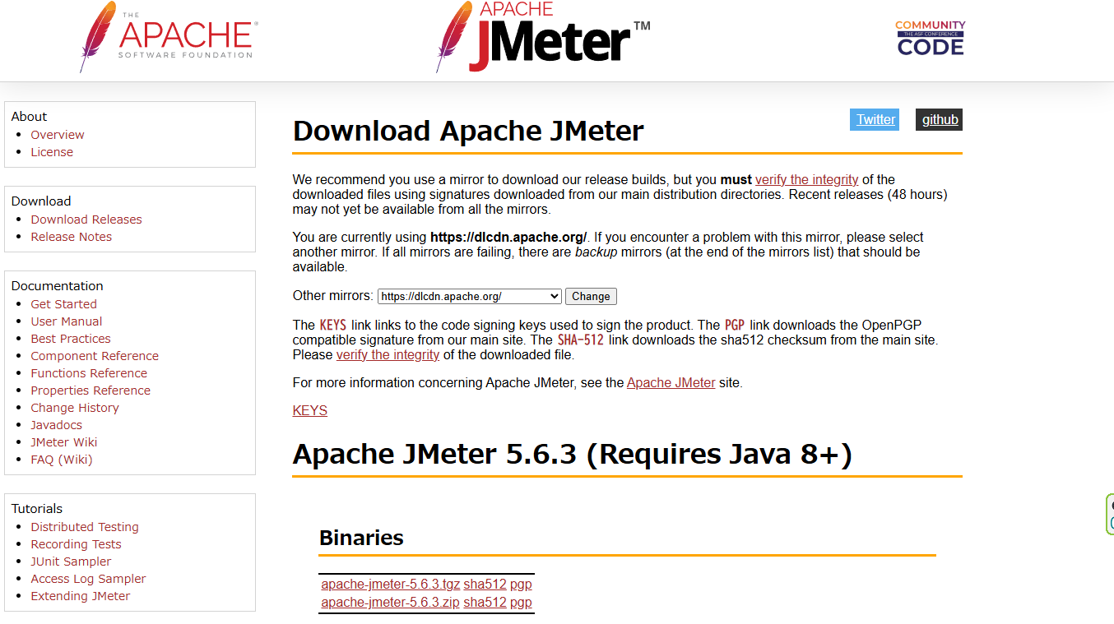

 | 日本語化
 |  | binディレクトリの中にある「jmeter.bat」をテキストエディタで開き、編集する。

 |  | set JMETER_LANGUAGE=-Duser.language="en" -Duser.region="US"
 |  | ↓
 |  | set JMETER_LANGUAGE=-Duser.language="ja" -Duser.region="JP"

 | ZIPファイルを解凍し、binフォルダ内のjmeter.bat（Windows）またはjmeter（Mac/Linux）を実行します。
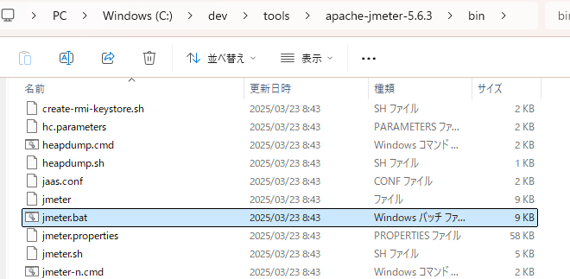

2. テストプランの作成
 | 1. JMeter起動後、テストプランを作成する
 |  | メニューから「ファイル」→「新規」で新しいテストプランを作成します。
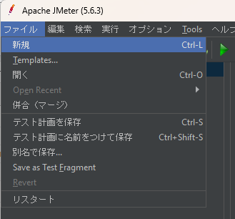

 | 2. スレッドグループの追加
 |  | 「テストプラン」を右クリックし、「追加」→「Threads（Users）」→「スレッドグループ」を選択します。

 |  | スレッド数（ユーザー数）、Ramp-Up期間（秒）、ループ回数を設定します。
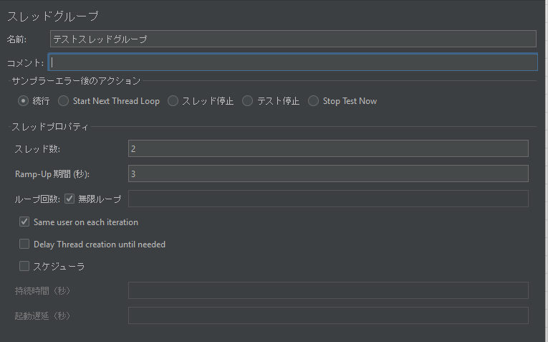
 |  |  |  | スレッド数は、一回のテストケースで生成されるスレッドの数を設定します。
 |  |  |  | Ramp-up期間 (秒)は、何秒で全スレッドを生成するかを設定します。
 |  |  |  | ループ回数は、1つのシナリオ（スレッド）を何回繰り返すかを設定します。

 |  |  |  |  | テストの総回数 =「スレッド数」×「ループ回数」
 |  |  |  |  | 1秒あたりのテスト回数 =「テストの総回数」÷「Ramp-Up期間(秒)」

 | 3. サンプラーの追加（HTTPリクエスト）
 |  | 「スレッドグループ」を右クリックし、「追加」→「Sampler」→「HTTPリクエスト」を選択します。
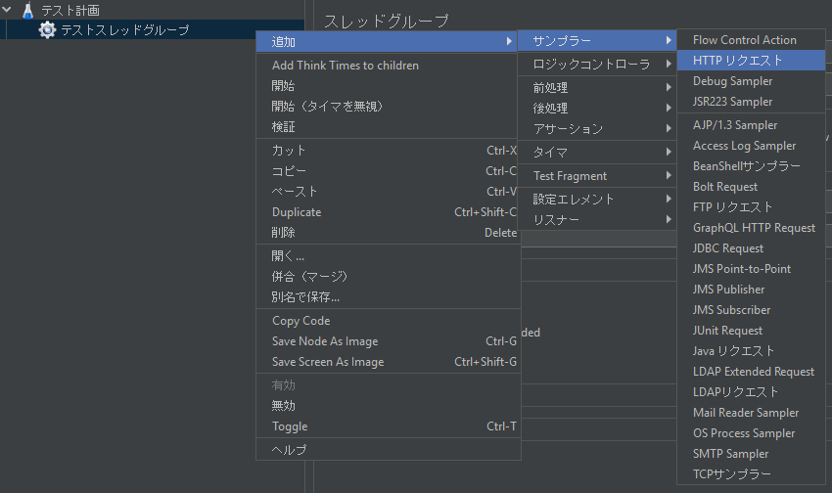

 |  | 「サーバー名またはIP」に対象のWebサイトURLを設定します。
 |  | 必要に応じて「パス」や「HTTPメソッド」を指定します。
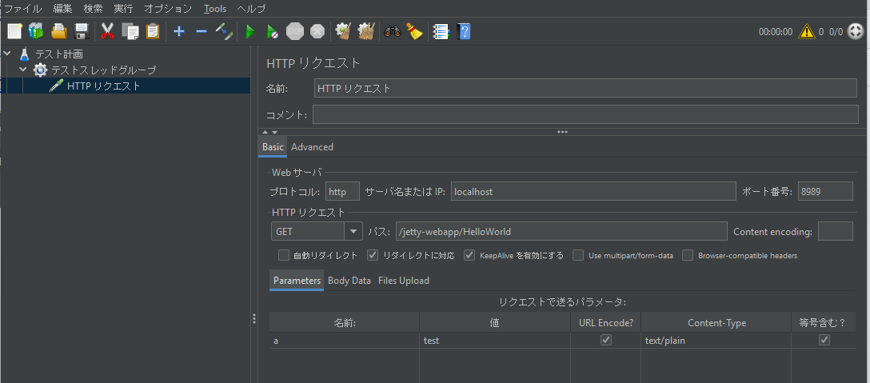

 | 4. リスナーの追加（結果の表示）
 |  | 「スレッドグループ」を右クリックし、「追加」→「リスナー」→「ビュー結果ツリー」または「グラフプロット」などを選択します。
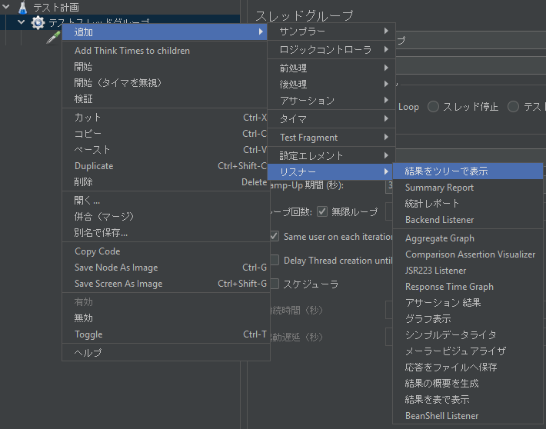

3. テストの実行
 | 上部メニューの「▶」（再生ボタン）をクリックするとテストが開始されます。
 | 「ビュー結果ツリー」や「グラフ」でリクエスト結果やパフォーマンス指標を確認します。

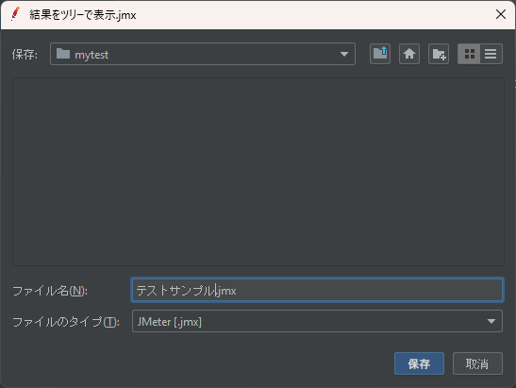

4. テスト結果の確認
 | レスポンス時間、スループット、エラー率などのデータをもとに負荷テストの結果を分析します。
 | 「保存」で結果データをCSVやJTLファイルとしてエクスポート可能です。
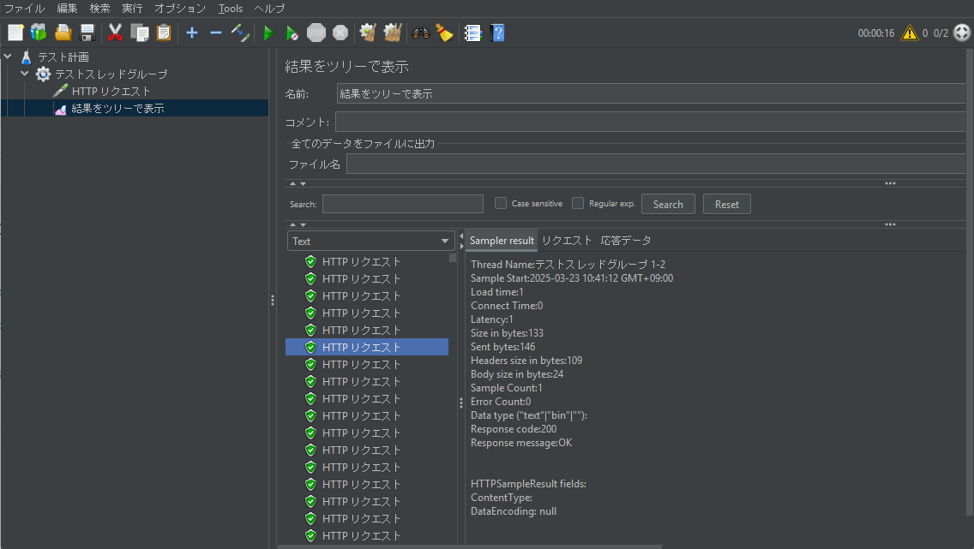

５. テスト結果の削除

６. 本番実行(CUIモードで実行)
 |  | ※JMeterのCUI（非GUI）モードでテストを実行する場合は、GUIを閉じておく。
 |  | GUIを起動したままCUIで実行すると、メモリ消費量が増え、テストのパフォーマンスに悪影響を与える可能性がある。

 |  | jmeterのモジュールがあるディレクトリまで遷移してから・・・
 |  | 1. シンプルなCUI実行
 |  |  | jmeter -n -t [jmxファイル] -l [結果ファイル]

 |  | 2. ログやレポートを出力する（実務向け）
 |  |  | jmeter -n -t [jmxファイル] -l [結果ファイル] -e -o [Webレポートフォルダのパス]

 |  | 例
 |  | set JMETER_HOME=C:\dev\tools\apache-jmeter-5.6.3
 |  | cd %JMETER_HOME%\bin
 |  | jmeter -n -t %JMETER_HOME%\bin\mytest\テストサンプル.jmx -l %JMETER_HOME%\bin\mytest\log\report_test.jtl -e -o %JMETER_HOME%\bin\mytest\web_report

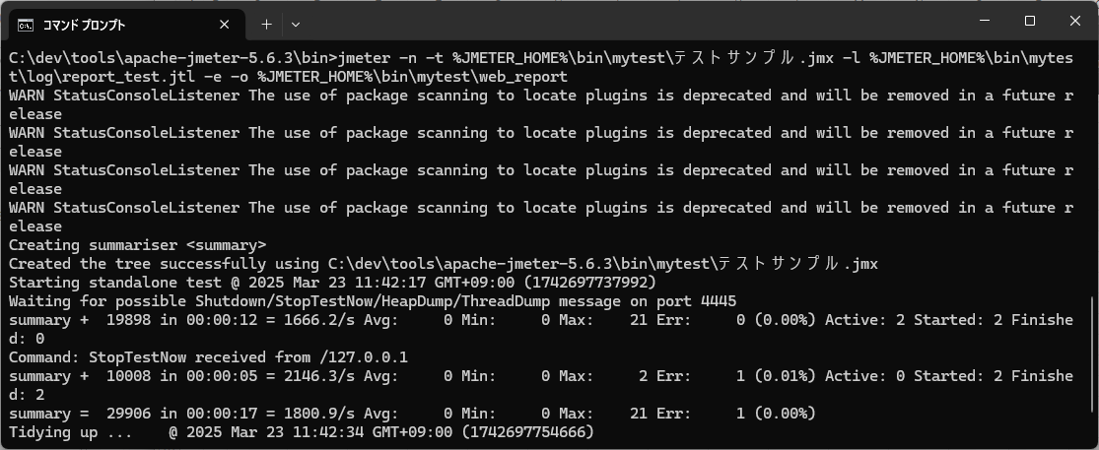

 | テストを途中で停止させる方法
 |  | binフォルダに存在する、shutdown.cmdもしくはstoptest.cmdを実行する。
 |  | 1. shutdown.cmd（Graceful Shutdown: 正常終了）
 |  |  | テストを正常に終了させるためのコマンド。
 |  |  | 実行中のスレッド（仮想ユーザー）が 現在のリクエストを完了するまで待機 し、その後テストを終了。
 |  |  | データが失われにくいため、レポート作成やテスト結果分析に適している。
 |  |  | サーバーへの負荷を急激に減らさず、自然な形で終了する。
 |  | 2. stoptest.cmd（Force Stop: 強制終了）
 |  |  | 即時にテストを終了するコマンド。
 |  |  | 実行中のスレッドを 途中で強制終了 し、未完了のリクエストがあっても停止する。
 |  |  | レスポンスを受け取る前に停止する可能性があるため、不完全なデータが発生することがある。
 |  |  | サーバー負荷を急激に解放するため、システムの挙動を乱す可能性がある。

解説
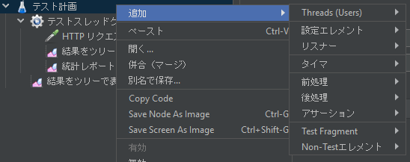
テスト計画要素
 |  |  |  |  |  |  |  |  |  | Threads(Users)
 |  |  |  |  |  |  |  |  |  | 設定エレメント
 |  |  |  |  |  |  |  |  |  | リスナー
 |  |  |  |  |  |  |  |  |  | タイマ
 |  |  |  |  |  |  |  |  |  | 前処理
 |  |  |  |  |  |  |  |  |  | 後処理
 |  |  |  |  |  |  |  |  |  | アサーション
 |  |  |  |  |  |  |  |  |  | Test Fragment
 |  |  |  |  |  |  |  |  |  | Non-Testエレメント

 | Threads |  |  |  |  | https://jmeter.apache.org/usermanual/component_reference.html#Thread_Group

 |  | スレッドグループ |  |  |  |  |  | 用途 |  |  | 実行タイミング
 |  | Thread Group |  |  |  |  |  | 一般的な負荷テスト |  |  | 通常のテスト実行時
 |  | Open Model Thread Group |  |  |  |  |  | 動的にスレッドを増やすシナリオ（実際のトラフィック再現） |  |  | 通常のテスト実行時
 |  | setUp Thread Group |  |  |  |  |  | 負荷テストの事前準備（ログイン、データ挿入） |  |  | 通常のテストより前
 |  | tearDown Thread Group |  |  |  |  |  | 負荷テスト後のクリーンアップ（ログアウト、DB削除） |  |  | 通常のテストの後

 |  | 1. Thread Group（基本のスレッドグループ）
 |  |  | 🔹 概要
 |  |  |  | JMeterのデフォルトのスレッドグループ。
 |  |  |  | 指定したスレッド数（仮想ユーザー数）でリクエストを実行。
 |  |  |  | Ramp-Up（スレッドを立ち上げる時間）やループ回数を指定できる。
 |  |  | 🔹 設定項目
 |  |  |  | Number of Threads (Users): スレッド数（同時仮想ユーザー数）
 |  |  |  | Ramp-Up Period (seconds): スレッドを何秒かけて増やすか
 |  |  |  | Loop Count: 何回繰り返すか（∞も可能）
 |  |  | 🔹 用途
 |  |  |  | 一般的な負荷テストやパフォーマンステストに使用。
 |  |  | 🔹
 |  |  |  | 例 100ユーザーを10秒かけて立ち上げ、各ユーザーが3回リクエストする場合：
 |  |  |  |  | Number of Threads: 100
 |  |  |  |  | Ramp-Up Period: 10
 |  |  |  |  | Loop Count: 3

 |  | 2. Open Model Thread Group（オープンモデルスレッドグループ）
 |  |  | 🔹 概要
 |  |  |  | 動的にスレッド数を制御できるスレッドグループ。
 |  |  |  | 負荷テストのシナリオをより柔軟に設計できる。
 |  |  |  | 従来のThread Groupとは異なり、一定数のスレッドを保持しない（オープンモデル）。
 |  |  |  | 特定の時間ごとに新しいスレッドを追加できる。
 |  |  | 🔹 設定項目
 |  |  |  | Arrival Rate（新しいスレッドが開始する速度）
 |  |  |  | Time Units（時間単位：秒、分、時）
 |  |  |  | Iterations（各スレッドが何回リクエストを実行するか）
 |  |  | 🔹 用途
 |  |  |  | APIの負荷テストや、実際のトラフィックパターンを再現するテストに最適。
 |  |  |  | ショッピングサイトのアクセス増加シナリオや、リアルなユーザートラフィックの再現に適用。

 |  |  | 🔹 例
 |  |  |  | 「1分ごとに10ユーザーが新たに参加し、10分間でトータル100ユーザーになる」ようなシナリオ：
 |  |  |  |  | Arrival Rate: 10 users per minute
 |  |  |  |  | Duration: 10 minutes

 |  | 3. setUp Thread Group（セットアップスレッドグループ）
 |  |  | 🔹 概要
 |  |  |  | 本番の負荷テストの前に準備作業を実施するためのスレッドグループ。
 |  |  |  | 通常のThread Groupよりも前に実行される。
 |  |  |  | セットアップが完了すると自動で終了する。
 |  |  | 🔹 用途
 |  |  |  | 事前にテスト環境を準備するために使用：
 |  |  |  | ・ユーザーアカウントを作成
 |  |  |  | ・認証トークンを取得
 |  |  |  | ・データベースにテストデータを挿入
 |  |  |  | ・APIキーの取得
 |  |  | 🔹 動作
 |  |  |  | 1. setUp Thread Group 内の処理が完了するまで待つ
 |  |  |  | 2. 全てのセットアップスレッドが完了したら、通常のThread Groupが開始される
 |  |  | 🔹 例
 |  |  |  | 負荷テスト前に1000件のユーザーデータをデータベースに追加：
 |  |  |  | Number of Threads: 1
 |  |  |  | Ramp-Up Period: 1
 |  |  |  | Loop Count: 1

 |  | 4. tearDown Thread Group（後処理スレッドグループ）
 |  | 🔹 概要
 |  |  | 負荷テスト終了後に実施されるスレッドグループ。
 |  |  | 通常のThread Groupがすべて完了した後に実行される。
 |  |  | テスト完了後のクリーンアップ処理や後始末に使用。
 |  | 🔹 用途
 |  |  | ・ログアウト処理の実行
 |  |  | ・データベースのクリーンアップ
 |  |  | ・一時データの削除
 |  |  | ・サーバーへの通知（テスト完了をSlackに送るなど）
 |  |  | ・負荷テストの結果を外部システムに送信
 |  | 🔹 動作
 |  |  | 1. 通常の Thread Group がすべて完了すると、自動で tearDown Thread Group が実行される。
 |  |  | 2. クリーンアップ処理を完了すると、JMeterの実行が終了する。
 |  | 🔹 例
 |  |  | 負荷テスト終了後にすべてのテストユーザーをログアウト：
 |  |  |  | Number of Threads: 1
 |  |  |  | Ramp-Up Period: 1
 |  |  |  | Loop Count: 1

 | 設定エレメント |  |  |  |  |  | https://jmeter.apache.org/usermanual/component_reference.html#config_elements

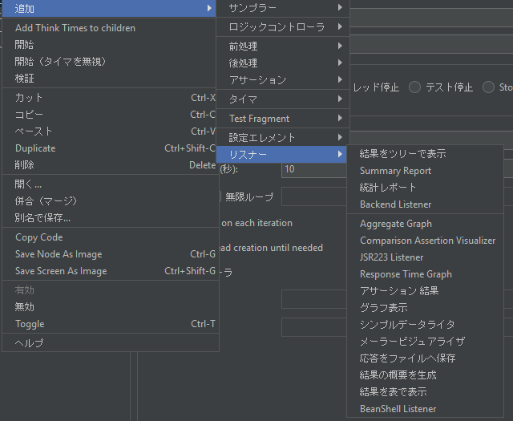
 | リスナー |  |  |  |  |  | https://jmeter.apache.org/usermanual/component_reference.html#listeners
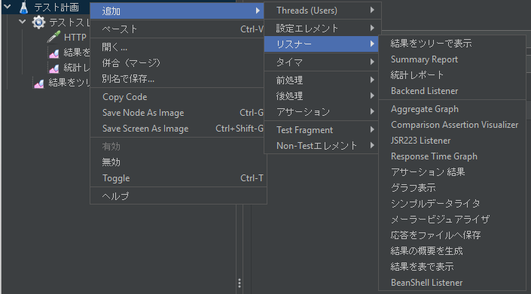

 |  |  | 1. テスト計画に作成されるリスナー
 |  |  |  | **テスト計画（Test Plan）**に追加されたリスナーは、テスト全体の結果を集約します。
 |  |  |  | テスト計画に追加されたリスナーは、テスト実行が開始される前から存在し、全体のデータを監視します。
 |  |  |  | テストが終了した時点で、すべてのスレッドグループから収集された結果がリスナーに表示されます。

 |  |  | 2. スレッドグループに作成されるリスナー
 |  |  |  | スレッドグループに追加されたリスナーは、そのスレッドグループ内で実行されたリクエストの結果を表示します。
 |  |  |  | スレッドグループごとに異なるリスナーを追加することができ、特定のスレッドグループの結果だけを独立して表示することができます。

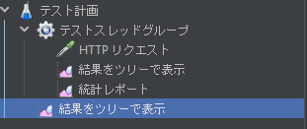

 | タイマ |  |  |  |  |  | https://jmeter.apache.org/usermanual/component_reference.html#timers

 | 前処理 |  |  |  |  |  | https://jmeter.apache.org/usermanual/component_reference.html#preprocessors
 |  | プリプロセッサは、スコープ内のサンプラーを変更するために使用されます。

 | 後処理 |  |  |  |  |  | https://jmeter.apache.org/usermanual/component_reference.html#postprocessors
 |  | ポストプロセッサはサンプラーの後に適用されます。ポストプロセッサは同じスコープ内のすべてのサンプラーに適用されるため、ポストプロセッサが特定のサンプラーにのみ適用されるようにするには、ポストプロセッサをサンプラーの子として追加します。

 | アサーション |  |  |  |  |  | https://jmeter.apache.org/usermanual/component_reference.html#assertions
 |  | サンプラーで追加のチェックを実行するために使用され、同じスコープ内のすべてのサンプラーの後に処理されます 。

 | Test Fragment
 |  |  | 再利用可能なテスト要素をまとめるために使用されるコンテナ。

 | Non-Testエレメント
 |  |  | テストの実行には直接関与しないが、テスト計画を補助するための要素。
 |  |  | テストの設定、データ抽出、遅延の挿入、結果の表示・保存など、さまざまな機能を提供します。

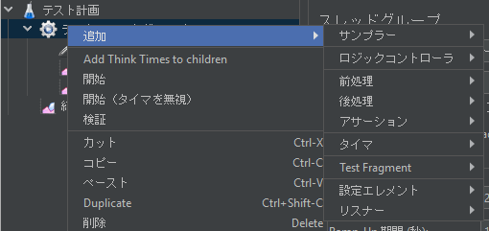
スレッドグループ要素
 |  |  |  |  |  |  |  |  | サンプラー
 |  |  |  |  |  |  |  |  | ロジックコントローラ
 |  |  |  |  |  |  |  |  | 前処理
 |  |  |  |  |  |  |  |  | 後処理
 |  |  |  |  |  |  |  |  | アサーション
 |  |  |  |  |  |  |  |  | タイマ
 |  |  |  |  |  |  |  |  | Test Fragment
 |  |  |  |  |  |  |  |  | 設定エレメント
 |  |  |  |  |  |  |  |  | リスナー

 | サンプラー |  |  |  | https://jmeter.apache.org/usermanual/component_reference.html#samplers

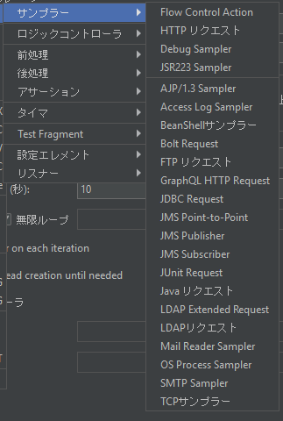

 | ロジックコントローラー |  |  |  |  |  |  | https://jmeter.apache.org/usermanual/component_reference.html#logic_controllers
 |  | ロジック コントローラーは、サンプラーが処理される順序を決定します。
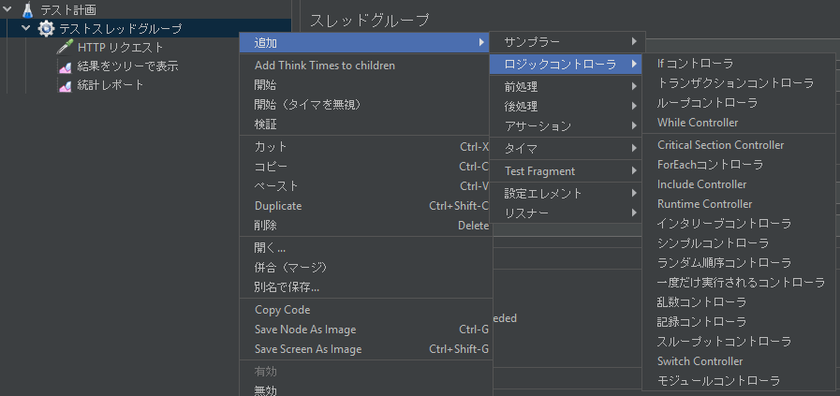

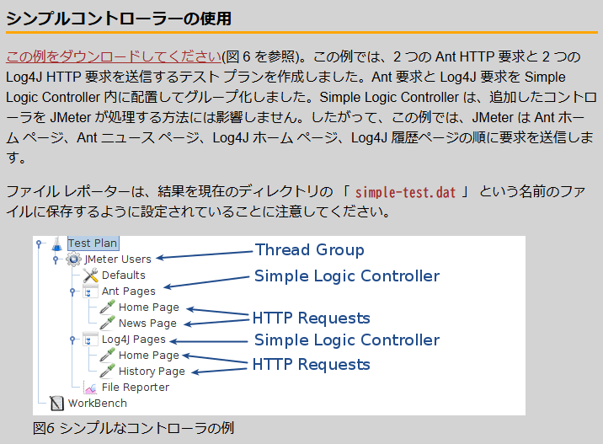

 | 前処理 |  |  |  |  |  | https://jmeter.apache.org/usermanual/component_reference.html#preprocessors
 | 後処理 |  |  |  |  |  | https://jmeter.apache.org/usermanual/component_reference.html#postprocessors
 | アサーション |  |  |  |  |  | https://jmeter.apache.org/usermanual/component_reference.html#assertions
 | タイマ |  |  |  |  |  | https://jmeter.apache.org/usermanual/component_reference.html#timers
 | Test Fragment |  |  |  |  |  | https://jmeter.apache.org/usermanual/component_reference.html#Test_Fragment
 | 設定エレメント |  |  |  |  |  | https://jmeter.apache.org/usermanual/component_reference.html#config_elements
 | リスナー |  |  |  |  |  | https://jmeter.apache.org/usermanual/component_reference.html#listeners

